прайс кухни Анюта.
ООО"Добрый мастер"
 | Прайс-лист на кухню "АНЮТА"
 |  |  |  |  | с 1 февраля 2016 года
модель фото | ШхВхГ | наименование | артикул | опт | Розница
 | 150х840х550 | Шкаф-стол | Н-150б | 2900 | 4,150р.
 | 200х840х550 | кухонный узкий | Н-200б | 3125 | 4,470р.
 | 300х840х550 | Шкаф-стол | Н-300 | 4125 | 5,900р.
 | 400х840х550 | кухонный (1 дв.) | Н-400 | 4525 | 6,470р.
 | 500х840х550 |  | Н-500 | 4800 | 6,860р.
 | 600х840х550 |  | Н-600 | 6050 | 8,650р.
 | 700х840х550 | Шкаф-стол | Н-700 | 6475 | 9,260р.
 | 800х840х550 | кухонный (2 дв.) | Н-800 | 6825 | 9,760р.
 | 900х840х550 |  | Н-900 | 7350 | 10,510р.
 | 1000х840х550 |  | Н-1000 | 7625 | 10,900р.
 | 300х840х550 |  | Н-1111(300я) | 8536 | 12,210р.
 | 400х840х550 | Шкаф-стол | Н-1111(400я) | 8954 | 12,800р.
 | 500х840х550 | кухонный с 4-мя | Н-1111(500я) | 9372 | 13,400р.
 | 600х840х550 | ящиками | Н-1111(600я) | 9768 | 13,970р.
 | 300х840х550 |  | Н-112(300я) | 7568 | 10,820р.
 | 400х840х550 | Шкаф-стол | Н-112(400я) | 7964 | 11,390р.
 | 500х840х550 | кухонный с 3-мя | Н-112(500я) | 8228 | 11,770р.
 | 600х840х550 | ящиками | Н-112(600я) | 8602 | 12,300р.
 | 300х840х550 |  | Н-22(300я) | 6424 | 9,190р.
 | 400х840х550 | Шкаф-стол | Н-22(400я) | 6776 | 9,690р.
 | 500х840х550 | кухонный с 2-мя | Н-22(500я) | 7084 | 10,130р.
 | 600х840х550 | ящиками | Н-22(600я) | 7414 | 10,600р.
 | 400х840х550 | шкаф стол | Н-400у лев | 5350 | 7,650р.
 | 400х840х550 | кухонный угловой | Н-400у прав | 5350 | 7,650р.
 | 450х840х550 | (левый-правый) | Н-450у лев | 5775 | 8,260р.
 | 450х840х550 |  | Н-450у прав | 5775 | 8,260р.
 | В угол размером 1000х1000 ВхГ (840х550) | Шкаф-стол кухонный угл. под эл.плиту | Н-У 1000х1000 у/элп | 9050 | 12,940р.
 | В угол размером 1000х1000 ВхГ (840х550) | Шкаф-стол кухонный угл. (1 дв.) | Н-У 1000х1000 у/дв | 10000 | 14,300р.
 | 1000х840х550 | Шкаф-стол кухонный 1000 в угол (1 дв.) (внутр. Угол набора) доп планка в комплекте | Н-У- 1000 | 7410 | 10,600р.
 | 600х840х550 | Шкаф-стол кухонный под эл.плиту | Н-600 под элп | 3969 | 5,680р.
 |  |  | Н-600 под элп с ящ | 4455 | 6,370р.
 | 300х840х550 | открытое угловое завершение | Н-300 откр (левая, правая) | 2457 | 3,510р.
 | 400х2220х550 | Шкаф кухонный с нишей | П-400 | 9540 | 13,640р.
 | 500х2220х550 | для высоты верх. | П-500 | 10420 | 14,900р.
 | 600х2220х550 | шкафов 900 мм | П-600 | 11320 | 16,190р.
 | 400х2040х550 | Шкаф кухонный с нишей | П-400 | 8840 | 12,640р.
 | 500х2040х550 | для высоты верх. | П-500 | 9640 | 13,790р.
 | 600х2040х550 | шкафов 720 мм | П-600 | 10440 | 14,930р.
 | 400х2220х550 | Шкаф кухонный с 2 ящ. и нишей для высоты верх. шкафов 900 мм | П-2я400 | 12180 | 17,420р.
 | 500х2220х550 |  | П-2я500 | 13180 | 18,850р.
 | 600х2220х550 |  | П-2я600 | 14160 | 20,250р.
 | 400х2040х550 | Шкаф кухонный с 2 ящ. и нишей для высоты верх. шкафов 720 мм | П-2я400 | 11480 | 16,420р.
 | 500х2040х550 |  | П-2я500 | 12400 | 17,730р.
 | 600х2040х550 |  | П-2я600 | 13280 | 18,990р.
 | 400х2220х550 | Шкаф кухонный с 2 ящ. и нишей для высоты верх. шкафов 900 мм | П-4я400 | 14800 | 21,160р.
 | 500х2220х550 |  | П-4я500 | 15940 | 22,790р.
 | 600х2220х550 |  | П-4я600 | 16980 | 24,280р.
 | 400х2040х550 | Шкаф кухонный с 4 ящ. и нишей для высоты верх. шкафов 720 мм | П-4я400 | 14100 | 20,160р.
 | 500х2040х550 |  | П-4я500 | 15160 | 21,680р.
 | 600х2040х550 |  | П-4я600 | 16100 | 23,020р.
 | 400х720х(330-550) | Шкаф настенный | В-400(720) пен(лев) | 4860 | 6,950р.
 | 450х720х(330-550) | примыкание к | В-450(720) пен(лев) | 5180 | 7,410р.
 | 400х900х(330-550) | пеналу Левый | В-400(900) пен(лев) | 5220 | 7,460р.
 | 450х900х(330-550) | 720, 900 | В-450(900) пен(лев) | 5640 | 8,070р.
 | 400х720х(330-550) | Шкаф настенный | В-400(720) пен(прав) | 4860 | 6,950р.
 | 450х720х(330-550) | примыкание к | В-450(720) пен(прав) | 5180 | 7,410р.
 | 400х900х(330-550) | пеналу Правый | В-400(900) пен(прав) | 5220 | 7,460р.
 | 450х900х(330-550) | 720, 900 | В-450(900) пен(прав) | 5640 | 8,070р.
 | 400х720х(330-110) | Шкаф 720 настенный | В-У-400н (720) (ун.) | 4000 | 5,720р.
 | 450х720х(330-110) | угловой универс. | В-У-450н (720) (ун.) | 4240 | 6,060р.
 | 400х900х(330-110) | Шкаф 900 настенный | В-У-400н (900) (ун.) | 4240 | 6,060р.
 | 450х900х(330-110) | угловой универс. | В-У-450н (900) (ун.) | 4500 | 6,440р.
 | 500х450х330 | Шкаф настенный над вытяжкой | В-500х450 | 3780 | 5,410р.
 | 600х450х330 |  | В-600х500 | 4040 | 5,780р.
 | (600х600)х720х330 | Шкаф настенный угловой внутренний 600х600 | В-У-600х600в (720) | 4880 | 6,980р.
 | (600х600)х900х330 |  | В-У-600х600в (900) | 5220 | 7,460р.
 | 300х720х330 | Угл Заверш откр. (полукруглая полка) | В-Уг-Зав 720 | 2640 | 3,780р.
 | 300х900х330 |  | В-Уг-Зав 900 | 2880 | 4,120р.
 | 300х720х330 | Шкаф настенный | В-300 (720) | 3213 | 4,590р.
 | 400х720х330 | 720 (1 дв.) | В-400 (720) | 3549 | 5,080р.
 | 500х720х330 |  | В-500 (720) | 3864 | 5,530р.
 | 300х900х330 | Шкаф настенный | В-300 (900) | 3381 | 4,830р.
 | 400х900х330 | 900 (1 дв.) | В-400 (900) | 3780 | 5,410р.
 | 500х900х330 |  | В-500 (900) | 4158 | 5,950р.
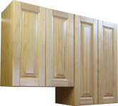 | 600х720х330 |  | В-600 (720) | 4893 | 7,000р.
 | 700х720х330 | Шкаф настенный | В-700 (720) | 5124 | 7,330р.
 | 800х720х330 | 720 (2 дв.) | В-800 (720) | 5502 | 7,870р.
 | 900х720х330 |  | В-900 (720) | 5733 | 8,200р.
 | 1000х720х330 |  | В-1000 (720) | 6111 | 8,740р.
 | 600х900х330 |  | В-600 (900) | 5229 | 7,480р.
 | 700х900х330 | Шкаф настенный | В-700 (900) | 5523 | 7,900р.
 | 800х900х330 | 900 (2 дв.) | В-800 (900) | 5964 | 8,530р.
 | 900х900х330 |  | В-900 (900) | 6237 | 8,920р.
 | 1000х900х330 |  | В-1000 (900) | 6678 | 9,550р.
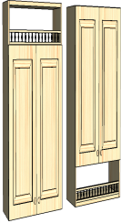 | 300х900х330 |  | В-300 (900)балк | 3759 | 5,380р.
 | 400х900х330 |  | В-400 (900)балк | 4305 | 6,160р.
 | 500х900х330 | Шкаф настенный | В-500 (900)балк | 4830 | 6,910р.
 | 600х900х330 | с балкончиком | В-600 (900)балк | 5607 | 8,020р.
 | 700х900х330 | 900 (1 дв.) | В-700 (900)балк | 6489 | 9,280р.
 | 800х900х330 |  | В-800 (900)балк | 7056 | 10,090р.
 | 900х900х330 |  | В-900 (900)балк | 7497 | 10,720р.
 | 1000х900х330 |  | В-1000 (900)балк | 8064 | 11,530р.
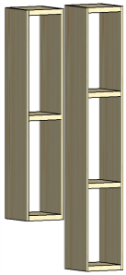 | 200х720х330 |  | В-Арх-200 (720) | 1800 | 2,570р.
 | 300х720х330 | открытые верхние | В-Арх-300 (720) | 2000 | 2,860р.
 | 400х720х330 | полки | В-Арх-400 (720) | 2200 | 3,150р.
 | 500х720х330 | без фасадов | В-Арх-500 (720) | 2400 | 3,430р.
 | 200х900х330 | высотой 720 и 900 мм | В-Арх-200 (900) | 2400 | 3,430р.
 | 300х900х330 |  | В-Арх-300 (900) | 2600 | 3,720р.
 | 400х900х330 |  | В-Арх-400 (900) | 2800 | 4,000р.
 | 500х900х330 |  | В-Арх-500 (900) | 3000 | 4,290р.
 |  |  |  |  |  |  | розничная
 | Стеновые панели, столешницы, цоколь и прист. бортик |  |  |  | розн цена | количество в метрах | цена итого
после подстановки курса евро, розничная цена автоматически пересчитывается |  |  |  | цена опт евро | 70 |  | 0р.
Столешница Пес. мрамор, (TID05-D-118) |  |  | (за 1 п.м.) в евро | 35 | 49.00 € | 0 | € -
Оникс, (TID05-D-51) |  |  | (за 1 п.м.) в евро | 35 евро | 49.00 € | 0 | € -
Сланец бежевый - 04311446 , сланец желтый - 04311445 |  |  | (за 1 п.м.) в евро | 36 евро | 50.00 € | 0 | € -
Маскарелла (TID05-D-105) |  |  | (за 1 п.м.) в евро | 46 евро | 64.00 € | 0 | € -
Дуб скандинавский (TID05-D-153) |  |  | (за 1 п.м.) в евро | 41 евро | 57.00 € | 0 | € -
Дуб коньяк (TID05-D-152) |  |  | (за 1 п.м.) в евро | 41 евро | 57.00 € | 0 | € -
Искра белая глянец (TID05-D-121) |  |  | (за 1 п.м.) в евро | 38 евро | 53.00 € | 0 | € -
Искра оро бежевая (TID05-D-125) |  |  | (за 1 п.м.) в евро | 46 евро | 64.00 € | 0 | € -
 |  |  | (за 1 п.м.) в евро |  | 0.00 € | 0 | € -
Кромка к стол-це с клеем ( за 1 п.м.)пес мрамор, оникс, сланец, искра белая сланец |  |  | (за 1 п.м.) в евро | 2.3 евро | 3.60 € | 0 | € -
маскарелла, искра беж, дуб коньяк, дуб скандинавский |  |  | (за 1 п.м.) в евро | 2.8 евро | 4.50 € | 0 | € -
Стеновая панель Пес. мрамор, (04311595) |  |  | (за 1 п.м.) в евро | 24 евро | 36.00 € | 0 | € -
Оникс, (LEG074) |  |  | (за 1 п.м.) в евро | 24 евро | 36.00 € | 0 | € -
Сланец бежевый (LEG105) , сланец желтый(LEG103) |  |  | (за 1 п.м.) в евро | 33 евро | 49.50 € | 0 | € -
Маскарелла (04311560) |  |  | (за 1 п.м.) в евро | 35.6 евро | 53.40 € | 0 | € -
Дуб скандинавский (04311648) |  |  | (за 1 п.м.) в евро | 33 евро | 49.50 € | 0 | € -
Дуб коньяк (04311647) |  |  | (за 1 п.м.) в евро | 33 евро | 49.50 € | 0 | € -
Искра белая глянец (04311600) |  |  | (за 1 п.м.) в евро | 25 евро | 38.00 € | 0 | € -
Искра оро бежевая (04311604) |  |  | (за 1 п.м.) в евро | 35.6 евро | 53.40 € | 0 | € -
 |  |  | (за 1 п.м.) в евро | 40 евро | 57.20 € | 0 | € -
Пристеночный бортик ( за 1 п.м. ) |  |  | (за 1 п.м.) в евро | 5 евро | 7.10 € | 0 | € -
...
 | боковина низа кухни |  |  | 600 | 860
 | (используется как отдельно стоящая) |  | 840х550х18
 | с регулируемыми ножками

 | отдельные фасады на встраиваемую стиральную машину |  | 716х 450 х20 | 810 | 1,160

 |  |  | 716х 600 х20 | 1080 | 1,545

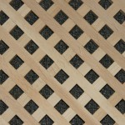 |  |  | в фасад 720х300 | 500 | 715
 | решетка в сушильный |  | в фасад 720х400 | 600 | 858
 | шкаф |  | в фасад 720х500 | 700 | 1,001
 | массив сосны |  | в фасад 720х600 | 800 | 1,144
 |  |  | в фасад 900х400 | 700 | 1,001
 | поштучно в каждый фасад |  | в фасад 900х500 | 800 | 1,144
 |  |  | в фасад 900х600 | 900 | 1,287
 |  | Витраж (рисунок спец смолами на стекле)
 |  |  | 900х300
 | проходит изучение покупательского спроса. Цены на другие витражи уточнять у производителя |  | 900х400 | 3500 | 4,300
 |  |  | 900х500
...

пьяченца
...
 | (высота х ширина х глубина) |  | оптовая цена |  | розничная цена
35 | Комплект поролоновых матрасов |  | 4800 |  | 6720
36 | Чехол для дивана клик-клак категория "люкс" | 3 |  | 8500 |  | 11900

 | примечание: Мягкая мебель находится в разделе "диваны" (позиция 145-147,156-161)
 | 1 цена - базовая комплектация (эконом - без ручек, направляющие без доводчиков (роликовые), стекло обыкновенное полированное.)
 | 2 цена - категория Люкс (ящики - с доводчиками скрытого монтажа, стекло с фацетом, без ручек)
 | ВНИМАНИЕ: ручки в стоимость изделий не входят и предлагаются по отдельному прайсу
 | РУЧКИ ПРЕДЛАГАЕМЫЕ К СЕРИИ МЕБЕЛИ "ПЬЯЧЕНЦА"
 | Стоимость ручек просчитывается отдельно и умножается на курс евро +1%
 | Ручка скоба Ручка-кнопка
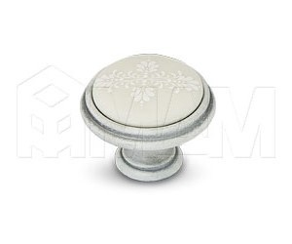
1 | WMN.77.01.00.096.T4 - 9.5 Евро
 | с керамич. Медальоном | 6
 | WPO.781.000.00T4- 6.6 Eвро
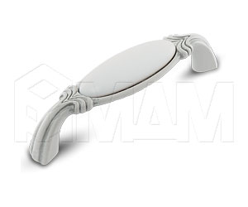
 | с керамич. Медальоном
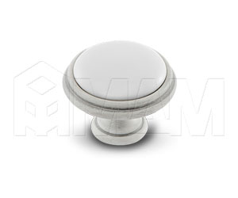
 | WMN.68.01.00.096.T4 - 9.6 Eвро
2 | с керамич. Медальоном
 | WPO.77.01.00.000.T4 - 5.2 Eвро
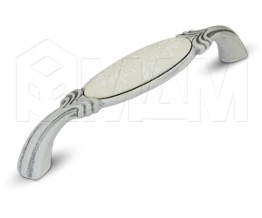
 | с керамич. Медальоном | 7

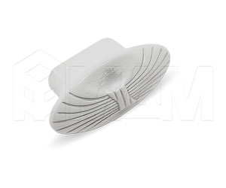
 | WMN.781.128.00T4 - 12.5 Eвро
3 | с керамич. Медальоном

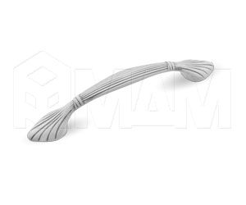
 | WPO.503.000.00V4-5.2 Eвро | 8
 | металл

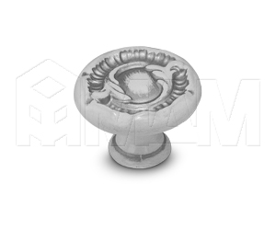
 | WMN.503.096.00V4- 7.16 Eвро
4 | металл
 |  | 9
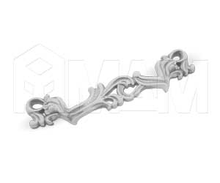
 | WPO.2032.030.00V4 - 4.7 Eвро
 | металл

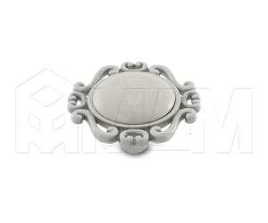
5 | WMN.631.096.00V4 - 9.6 Eвро
 | металл
 |  | 10
 | WPO.41.01.G4.000.T4 - 6.6 Eвро
 | с керамич. Медальоном
 | Все ручки белого цвета, патинированые, металические. Пр-во ИТАЛИЯ.
 | в ручках поз. 3 и 6, на керамической вставке есть рисунок.

